Screen Layout
Screen layout

Screen ID | SCR_DS_SEARCH | Screen Name | Màn hình tìm kiếm tài sản

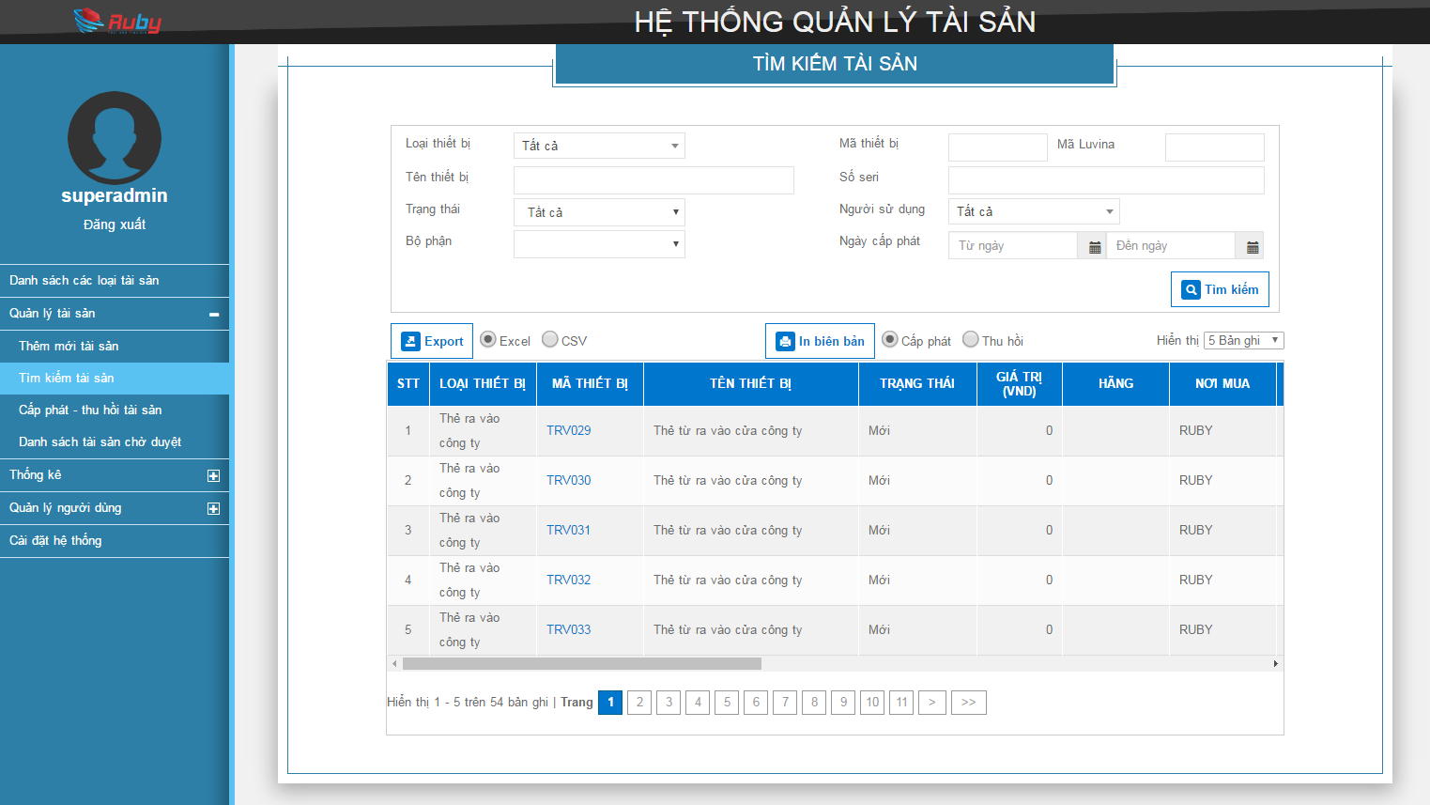

LT01

L01
L02
L03
I01
I02
I03
L04
I04
L05
I05
L06
I06
L07
I07

L08
I08
L09
I09
I10

B01
I11
I12
I13
I14
B02
B03

R01
R02
R03
R07
R04
R05
R06
R08

B04
R09
R10
R11
R12
R14
R15
R16
R17
R13
B05

B07
B06

Editable Layout
LT01
 |  |  |  |  |  |  | TÌM KIẾM THIẾT BỊ

L01
I01
L02
I02
 | Loại thiết bị |  |  |  |  | Mã thiết bị
L03
I03
L04
I04
 | Tên thiết bị |  |  |  |  | Serial
L05
L06
I06
I05
 | Trạng thái |  |  |  |  | Người sử dụng
L07
I07
L08
I08
Tìm kiếm
B01
Import
Export
L09
I09
B02
 | Bộ phận |  |  |  |  | Ngày cấp từ |  |  | đến
B03

B04
Lịch sử
Sửa
B05
Lịch sử
Sửa
STT | Loại thiết bị | Mã thiết bị | Tên thiết bị | Trạng thái | Giá trị | Hãng | Nơi mua | Hạn bảo hành |  | Ngày hết khấu hao | Người sử dụng | Bộ phận | Ngày cấp | Cấu hình | Serial | OS | Ghi chú | Tùy chọn
1 | Case | CASE001 | Case DELL | Đang sử dụng | 5,000,000 | DELL | Trần Anh | 15/12/2017 |  | 15/02/2017 | HuongPT | DEV
2 | Màn hình | SCR012 | Màn hình LG | Đang sử dụng | 2,000,000 | LG | Trần Anh | 13/10/2015 |  | 15/11/2015 | HuongPT | DEV
Lịch sử
Sửa
3 | Máy in | PRT002 | Máy in HP | Đang sử dụng | 10,000,000 | HP | Trần Anh | 2014-12-05 |  | 2014-03-02 | HaLT | Admin
…
10

